NEW
合作工程款支付证书
工程名称 |  | 合肥市2018年度普通干线公路养护工程（第一批）公路安全生命防护工程2标段 |  |  |  |  |  |  | 是 | 营改增 项目 | 档案编号
合同金额 |  | 2698548.24 |  |  |  | 签订日期 | 2018.9.11 |  |  |  | 合作单位 |  | 孙容
决算金额 |  | 2475710.8 |  |  |  | 竣工日期 |  |  |  |  | ERP编号 |  | 10418
序号 | 工程款到账 |  |  | 开票情况 |  | 成本发票 | 扣管理费 |  | 代扣税金 |  | 其他扣款 |  | 支付金额(元)
 | 日期 | 账户 | 金额 | 日期 | 金额 | 金额 | 比例 | 金额 | 税率 | 金额 | 金额 | 备注
1 | 19.1.14 | 中 | 1,704,133.75 | 19.1.7 | 1,704,133.75 | 1,560,635.98 | 5% | 85,206.69 | 2.293% | 35,523.45 |  |  | 1,583,403.62
2 | 19.2.2 | 中 | 232,509.79 | 19.2.2 | 232,509.79 | 230,643.90 | 5% | 11,625.49 | 2.293% | 4,846.78 |  |  | 216,037.53
 | 本次
3 | 2023-08-21 | 中 | 464,795.94 | 2023-01-10 | 464,795.94 | / | 5.00% | 11,141.87 | / | 12,240.66 |  |  | 0.00
4 | 2023-12-14 | 中 | 37,135.66 | 2023-11-16 | 37,135.66 | / | 5.00% | 26,953.36 | / |  | 200.00 | 手续费 | 451,395.71
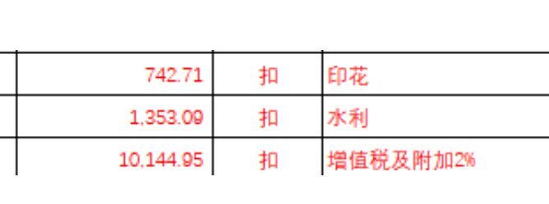
5
6
7
8
9
10
合计 |  | - | 2,438,575.14 | - | 2,438,575.14 | 1,791,279.88 | - | 134,927.41 | - | 52,610.89 | 200 | - | 2,250,836.86
本次支付 金额 |  | 小写 | 451,395.71 |  |  |  | 支付账号 |  | 详见付款申请
 |  | 大写 | 肆拾伍万壹仟叁佰玖拾伍元柒角
申请部门 意见 |  | 中标通知书 合同 竣工验收 审计报告 资料齐全
项目管理 意见
财务审核 意见
质安稽查 意见
总经理审批
董事长审批

